diseños cheques.etc.
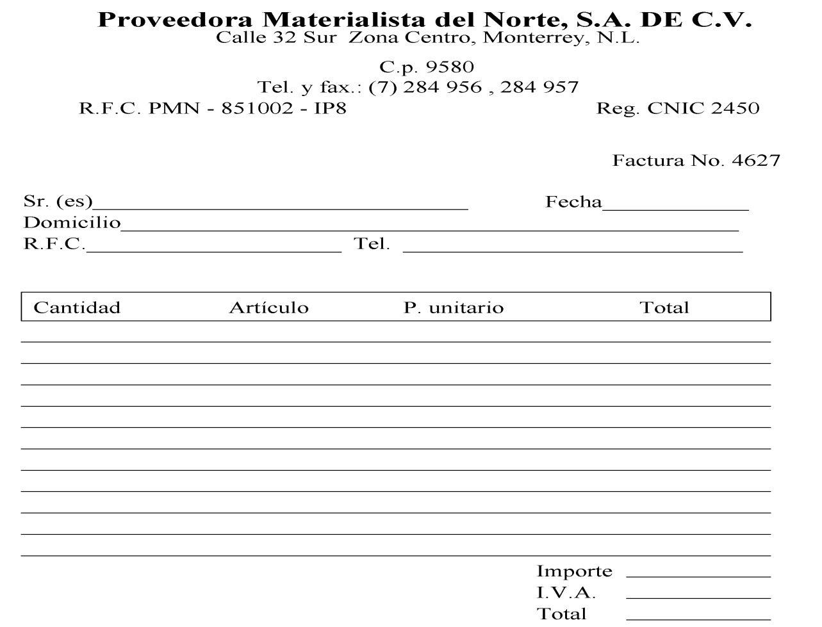
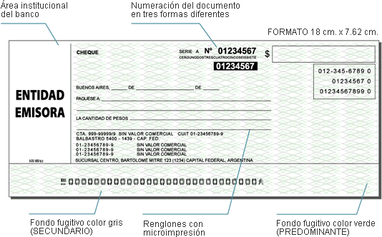
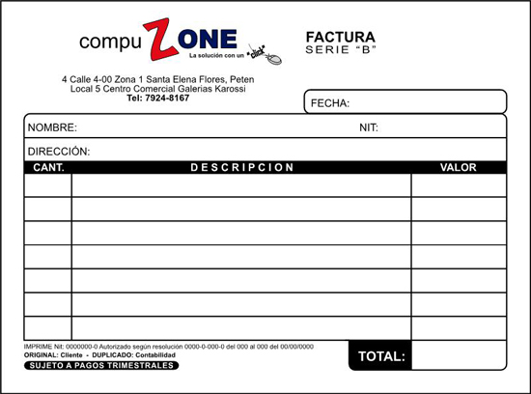

tarea de cheque
 |  |  |  |  |  |  | EMBUTIDOS BERARD.
 | cheque | NO. 28 | serie no. 347894-00 |  | $ | B/. 260.90 | EMPRESAS FINK
 |  |  |  | 347894-00 |  | 467-098 | COMERCIALES MIKE
 | Fecha: | 2010-07-12 |  |  |  | 934-9620 | DISTRIBUIDORA ITZEL
 | Páguese a la orden de: |  | Estación los gemelos |  |  | 239-674 | ALMACENES PICADILLY
LIBRERÍA | La Cantidad | DOSCIENTOS SESENTA BALBOAS CON NOVENTA CENTAVOS. |  |  |  |  | RESTAURANTE OCTAVIZA
VIDA |  |  |  |  |  |  | ESTACIÓN LOS GEMELOS
ABUNDANTE | Cuenta no. 234698-310 |  |  |  |  |  | FARMACIA VOLCÁN
 |  |  |  |  |  |  | Supermercado kinara
 |  |  |  |  |  |  | super 99.
 | sucursal del Banco Nacional de Panamá
 | 467-098 | Aprobado por: Yariela Y. Tejeira G. |  |  |  |  | 100
 | 934-9620 |  |  |  |  |  | 45
 | 239-674 |  |  |  |  |  | 23
 | ××××××××××××ÖÖÖÖÖÖÖÖÖÖÖÖ |  |  |  |  |  | 69
 |  |  |  |  |  |  | 42
 |  |  |  |  |  |  | 7
 |  |  |  |  |  |  | 99
 |  |  |  |  |  |  | 28
 |  |  |  |  |  |  | 50
 |  |  |  |  |  |  | 47

